FA3.0 new test env
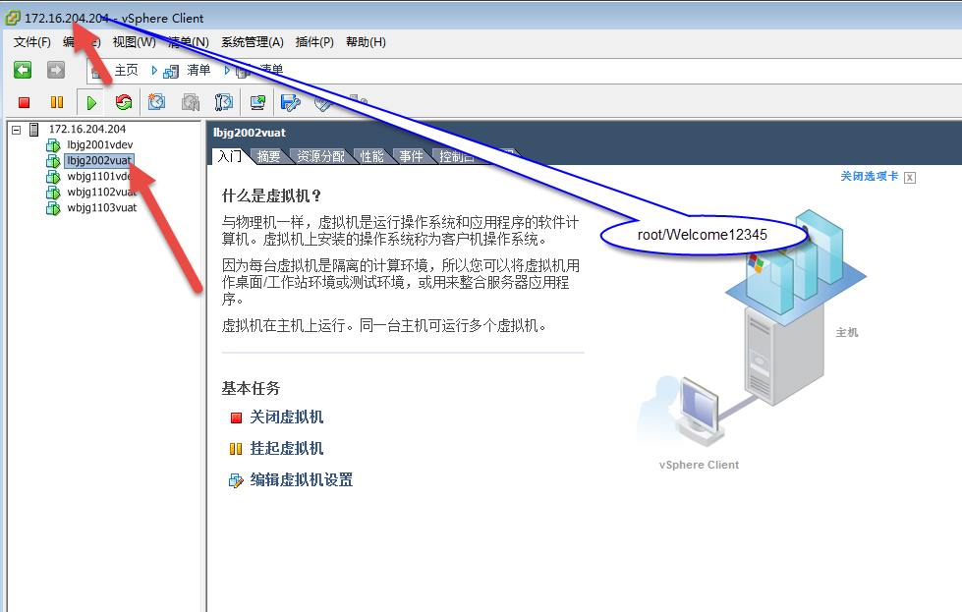
 | 172.16.204.57
 | root/Welcome12345
 | oracle/zramc@1234

 | sunyj/**888**88*88*

dba | hsfa/hsfa_0601
dba | sys/oracle
 | oracle/oracle

 | hsfa1

FA测试new
客户名称 | 环境分类 | 所属产品 | 当前版本 | 数据库服务器OS
中融资产 | 测试环境

172.16.204.142

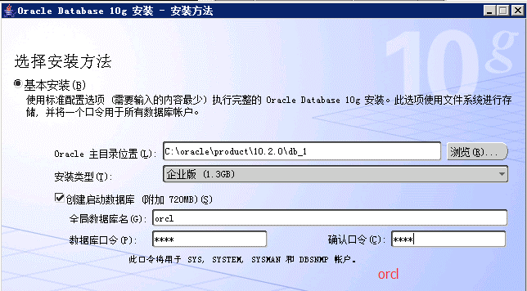

##### testing for TCMP, FA，CC HUNDSUN_test1 = (DESCRIPTION = (ADDRESS_LIST = (ADDRESS = (PROTOCOL = TCP)(HOST = 172.16.204.142)(PORT = 1521)) ) (CONNECT_DATA = (SERVICE_NAME = orcl) ) )

 | DB Info
oracle Instance:
admin/pwd | shd_support/zrjj@1234
app/pwd | hsfa/hsfa

 | Client
admin/pwd | Hsfa_admin/hsfa_0601

 | 前台登录：
高娟娟 | 0076 | dfjj@1234

